AWSの利用料金
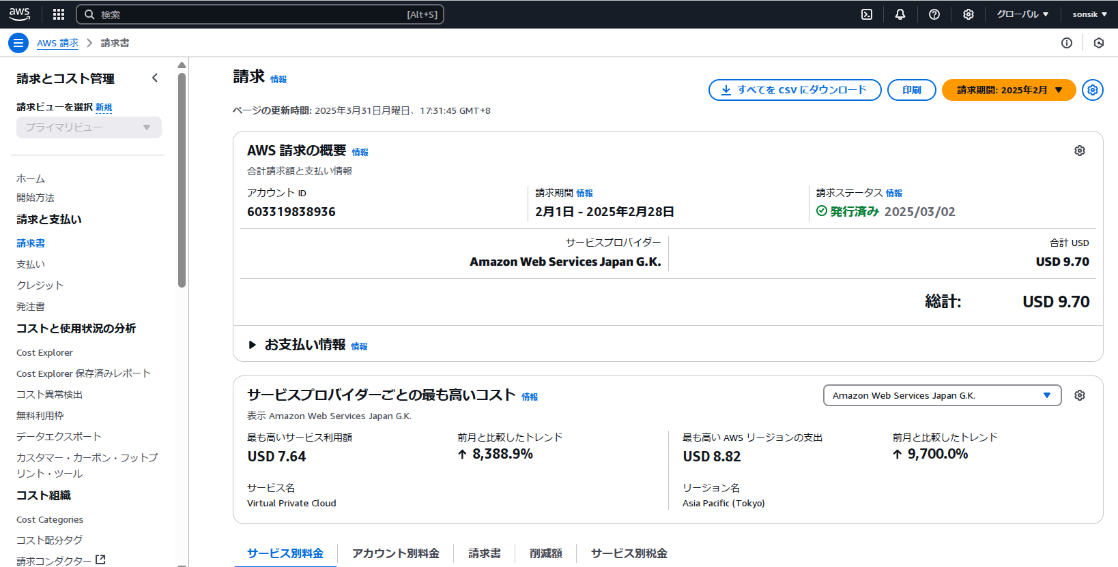

1000 | 6.7 | 0.0067

